Testdata C1.2
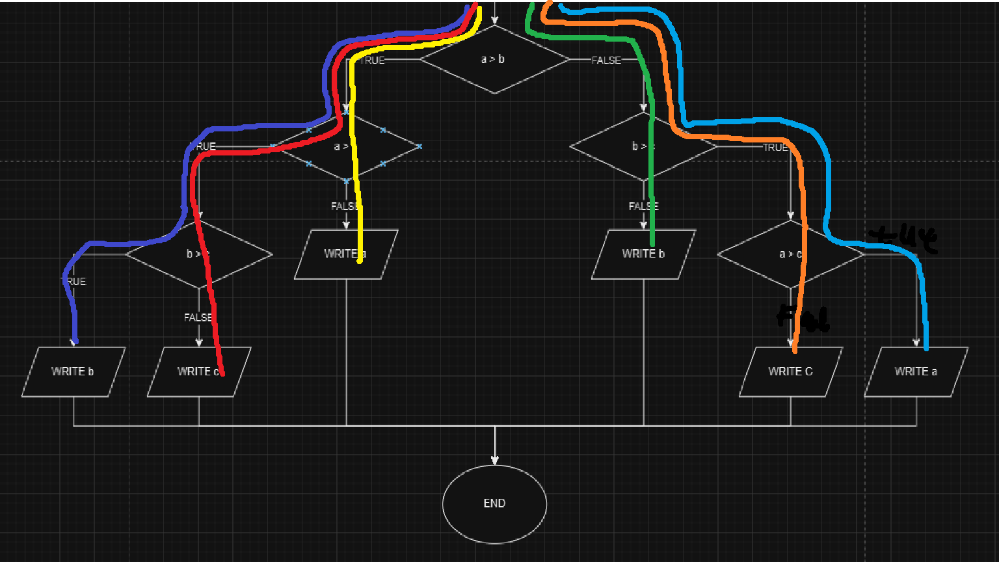
invoer nr | a | b | c | Kleur
1 | 2, | 7, | 11
2 | 2, | 11, | 7
3 | 7, | 11, | 2
4 | 7, | 2, | 11
5 | 11, | 7, | 2
6 | 11, | 2, | 7

test nr | invoer (a,b,c) | vrw uitvoer | uitvoer | KLOPT? | Kleur
1 | 2,7,11 | b | b | JA
2 | 2,11,7 | c | c | JA
3 | 7,11,2 | a | a | JA
4 | 7,2,11 | a | a | JA
5 | 11,7,2 | b | b | JA
6 | 11,2,7 | c | c | JA

